LOOKUP
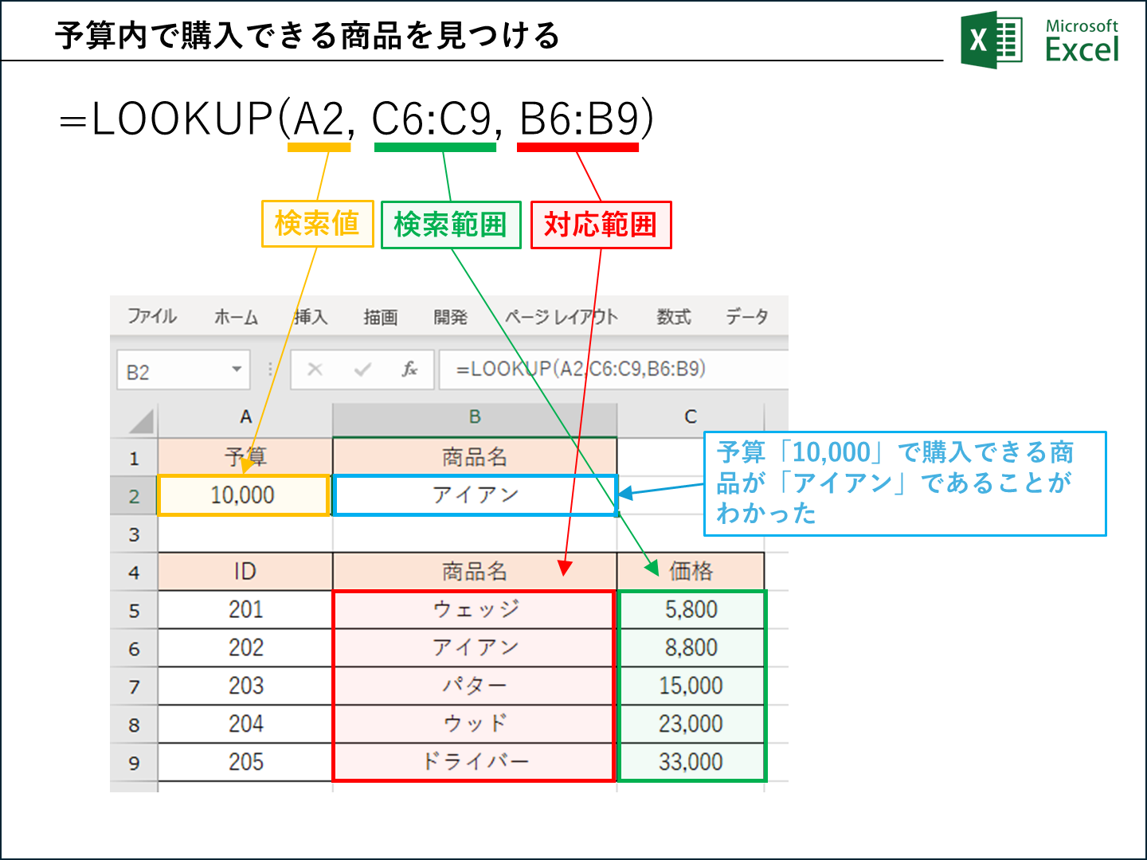
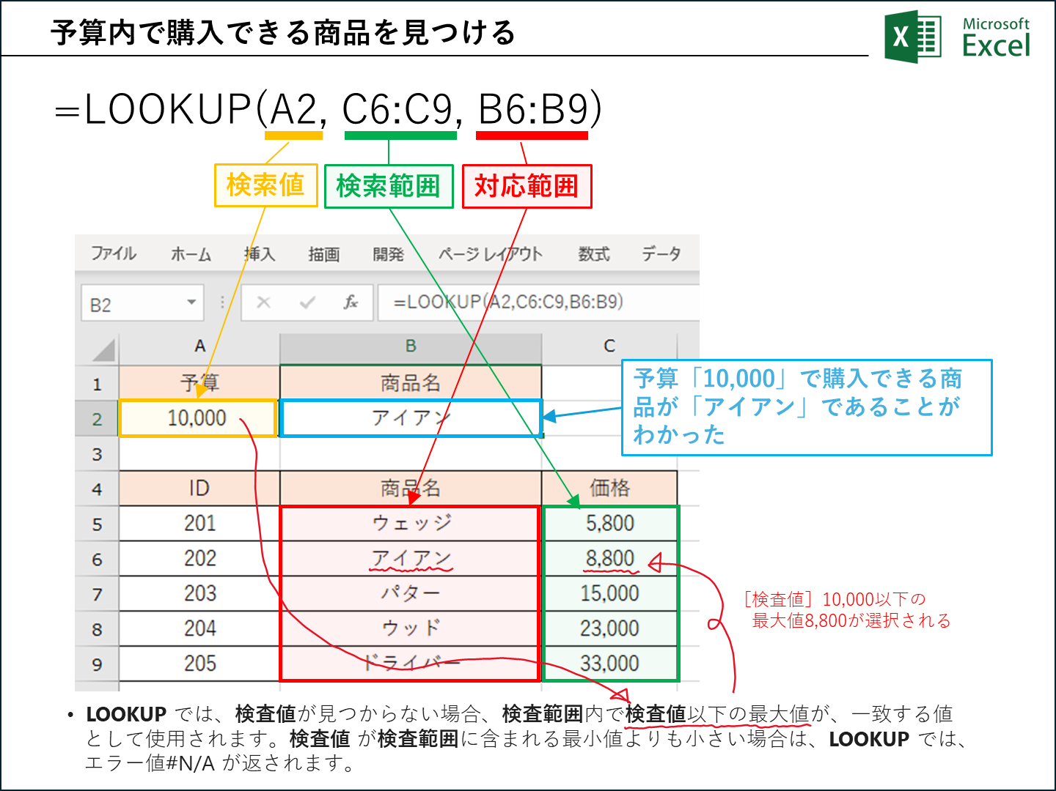
予算 | 商品名
10,000 | アイアン

ID | 商品名 | 価格
201 | ウェッジ | 5,800
202 | アイアン | 8,800
203 | パター | 15,000
204 | ウッド | 23,000
205 | ドライバー | 33,000

